サーバ
1 | Git for Windowsなどのツールをサーバー側でインストールする。

2 | Gitのグローバル設定

 | git config --global user.email "administrator@example.com"

 | git config --global user.name "Administrator"

 | git config --global core.quotepath false

 | ※上の内容が、環境変数homeで設定されたディレクトリの.gitconfigファイルに保存されます。

 | git config --global gui.encoding utf-8

 | ※Git GUIで文字化け等あるようでしたら以下の設定も追加してください。

3 | SSHキーの作成

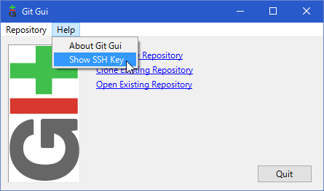
 |  |  |  | HelpメニューのShow SSH Keyを選択します。

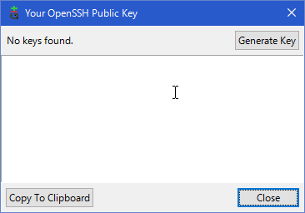
 |  |  |  | Generate Keyをクリックします。

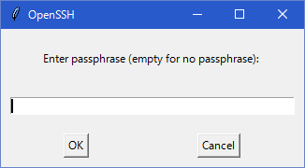
 |  |  |  | パスフレーズの入力が促されるので、入力します。
 |  |  |  | これはもう一度聞かれるので、同じパスフレーズを入力します。

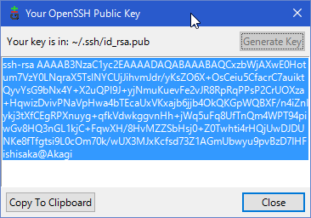
 |  |  | パスフレーズを二回入力すると、環境変数homeのディレクトリのしたに.
 |  |  | sshディレクトリが追加され、そのディレクトリに公開鍵(id_ras.pub)と
 |  |  | 秘密鍵(id_rsa)の二つのファイルが追加されます。
 |  |  | また、上画面には公開鍵が表示されます。

 |  |  | C:\Users\Administrator\.ssh

3 | 共有用のフォルダーを作成する。

 | cd /D/Git/Share
 | mkdir sample.git

 | 名前はリポジトリ名.gitになる。

4 | リポジトリフォルダの初期化

 | cd sample.git

 | git init --bare --shared

 |  | sample.gitフォルダー内に各種管理ファイルが色々と作成される。

5 | 自動デプロイの設定

 | 生成されたhooksフォルダ内に以下のファイルを生成する。

 | post-receive

 |  | #!/bin/sh
 |  | cd /D/Git/Work
 |  | git --git-dir=.git pull origin master

 | 共有リポジトリに更新があった場合、該当するフォルダ（サーバ内ローカルリポジトリ）のファイルを更新する

 | chmod +x hooks/post-receive

 |  | 作成したファイルに実行権限を付与する。

6 | サーバ内ローカルリポジトリの設定

 | cd /D/Git/Work

 | git init

7 | リモートリポジトリと紐付ける

 | git remote add origin https://github.com/fwka1605/alox.git

 | git remote -v

 |  | origin D:/Git/Share/test.git (fetch)
 |  | origin D:/Git/Share/test.git (push)

8 | コミットする

 | git add .

 | git commmit -m "initial commit"

9 | 外部接続を行うGit Daemonの起動

 | cd /D/Git/Share

 | git daemon --verbose --export-all --enable=receive-pack --base-path=.

コマンド
1 | バージョンの確認

 |  | git --version

2 | ユーザー名とメールアドレスを設定する

 |  | git config --global user.name "kouji maruyama"
 |  | git config --global user.email kmaruyama@nvl.co.jp

3 | 設定した値を確認する

 |  | git config --list

4 | 「リポジトリ」を初期化

 |  | git init

 |  | 実行したフォルダー内に、.git(管理用フォルダー）が作成される。

5 | ステータスを確認

 |  | git status

 |  |  | Initial commit

 |  |  | Untracked files:
 |  |  | (use "git add <file>..." to include in what will be committed)

 |  |  | hello.txt

 |  |  | nothing added to commit but untracked files present (use "git add" to track)

 |  |  |  | ※追跡の設定がされていないファイルが表示されている。

6 | ファイルの追跡を開始

 |  | git add

 |  | 追跡設定後にステータスを確認すると、以下のメッセージに代わる。

 |  | git status

 |  |  | On branch master

 |  |  | Initial commit

 |  |  | Changes to be committed:
 |  |  | (use "git rm --cached <file>..." to unstage)

 |  |  | new file: hello.txt

7 | 変更内容を「リポジトリ」に追加する。

 |  | git commit -m "first commit"

 |  |  | [master (root-commit) 6c066f2] first commit
 |  |  | 1 file changed, 0 insertions(+), 0 deletions(-)
 |  |  | create mode 100644 hello.txt

 |  | git status

 |  |  | On branch master
 |  |  | nothing to commit, working tree clean

 |  |  | リポジトリと同期がとれた状態になる。

8 | コミットの履歴を確認

 |  | git log

 |  |  | commit 6c066f2c8774aa4797c188b5e94bd1a2fe719f3a
 |  |  | Author: kouji maruyama <kmaruyama@nvl.co.jp> |  |  |  |  |  |  |  |  |  |  |  |  | ← | ①ユーザ情報
 |  |  | Date: Tue Oct 18 10:12:38 2016 +0900 |  |  |  |  |  |  |  |  |  |  |  |  | ← | ②日付

 |  |  | first commit |  |  |  |  |  |  |  |  |  |  |  |  | ← | ③コミットコメント

9 | ファイルを変更する。

 |  | echo goodbye >> hello.txt

 |  | git status

 |  |  | On branch master
 |  |  | Changes not staged for commit: |  |  |  |  |  |  |  |  |  |  |  |  |  | ← | ファイルが変更されているが、ステージにアップされていない。
 |  |  | (use "git add <file>..." to update what will be committed)
 |  |  | (use "git checkout -- <file>..." to discard changes in working directory)

 |  |  | modified: hello.txt

 |  |  | no changes added to commit (use "git add" and/or "git commit -a")

10 | ファイルをステージにアップする

 |  | git add hello.txt

 |  | git status

 |  |  | On branch master
 |  |  | Changes to be committed: |  |  |  |  |  |  |  |  |  |  | ← | ステージにアップされ、リポジトリにコミットする準備が整った。
 |  |  | (use "git reset HEAD <file>..." to unstage)

 |  |  | modified: hello.txt

11 | コミットする。

 |  | git commit -m "変更をコミットした" |  |  |  |  |  |  |  |  | -m | コミットメッセージ

 |  | git log

 |  |  | commit 330526cae9058a58b4a940c48dd3de874929d6f5 |  |  |  |  |  |  |  |  |  |  |  |  |  | ← | SHA-1チェックサム
 |  |  | Author: kouji maruyama <kmaruyama@nvl.co.jp> |  |  |  |  |  |  |  |  |  |  |  |  |  | ← | 作者の名前とメールアドレス
 |  |  | Date: Tue Oct 18 10:51:04 2016 +0900 |  |  |  |  |  |  |  |  |  |  |  |  |  | ← | コミット日時

 |  |  | 変更をコミットした |  |  |  |  |  |  |  |  |  |  |  |  |  | ← | コミットメッセージ

 |  |  | commit 6c066f2c8774aa4797c188b5e94bd1a2fe719f3a
 |  |  | Author: kouji maruyama <kmaruyama@nvl.co.jp>
 |  |  | Date: Tue Oct 18 10:12:38 2016 +0900

 |  |  | first commit

 |  | git log -p |  |  |  | ← | diffが表示される。

 |  |  | commit 330526cae9058a58b4a940c48dd3de874929d6f5
 |  |  | Author: kouji maruyama <kmaruyama@nvl.co.jp>
 |  |  | Date: Tue Oct 18 10:51:04 2016 +0900

 |  |  | 変更をコミットした

 |  |  | diff --git a/hello.txt b/hello.txt |  |  |  |  |  |  |  |  | ← | diffが表示される。
 |  |  | index e69de29..ca4d2c3 100644
 |  |  | --- a/hello.txt
 |  |  | +++ b/hello.txt
 |  |  | @@ -0,0 +1,2 @@
 |  |  | +fdakdfjafdfasfjk
 |  |  | +fkdajfaskfdsaf

 |  |  | commit 6c066f2c8774aa4797c188b5e94bd1a2fe719f3a
 |  |  | Author: kouji maruyama <kmaruyama@nvl.co.jp>
 |  |  | Date: Tue Oct 18 10:12:38 2016 +0900

 |  |  | first commit

 |  |  | diff --git a/hello.txt b/hello.txt
 |  |  | new file mode 100644
 |  |  | index 0000000..e69de29

12 | ブランチを確認する

 | git status

 |  | On branch master |  |  |  |  |  |  | ← | masterブランチを使用中。
 |  | nothing to commit, working tree clean

13 | ブランチの一覧を表示する

 | git branch

 |  | list
 |  | * master |  |  |  |  | ← | masterのみ

14 | 「ポインタが、どのコミットを指しているか」を表示

 | git log --oneline --decorate

 |  | 998e5 (HEAD -> master, list) 変更をコミットした |  |  |  |  |  |  |  |  |  |  |  |  | ← | 最新のコミットを指している。
 |  | db32b first commit |  |  |  |  |  |  |  |  |  |  |  |  |  | HEADは基本的にカレントブランチを指す。
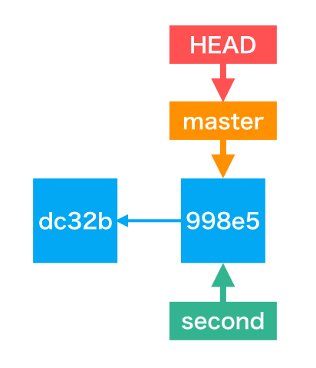
15 | ブランチの新規作成

 | git branch |  |  |  |  | ← | ブランチの一覧表示

 |  | list
 |  | * master |  |  |  | ← | カレントブランチ

 | git branch second |  |  |  |  | ← | ブランチの新規作成

 | git branch |  |  |  |  | ← | ブランチの一覧表示

 |  | list
 |  | * master
 |  | second

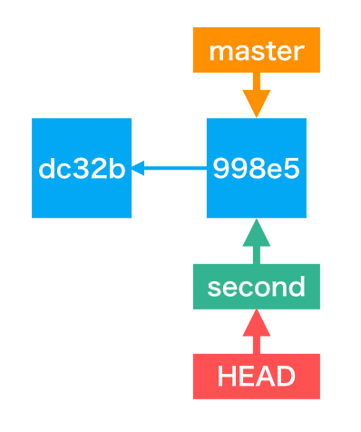

16 | ブランチの切り替えを行う

 | git checkout second

 |  | Switched to branch 'second'

 | git branch

 |  | list
 |  | master
 |  | * second |  |  |  | ← | カレントブランチがsecondになっている。

 | git log --oneline --decorate

 |  | 998e5 (HEAD -> second, master, list) 変更をコミットした
 |  | dc32b first commit

 |  | まだsecond ブランチでコミットをしていないため、HEADと
 |  | secondは同じコミットを指している。

17 | secondブランチへのコミット

 | echo konnichiwa >> hello.txt

 | git status
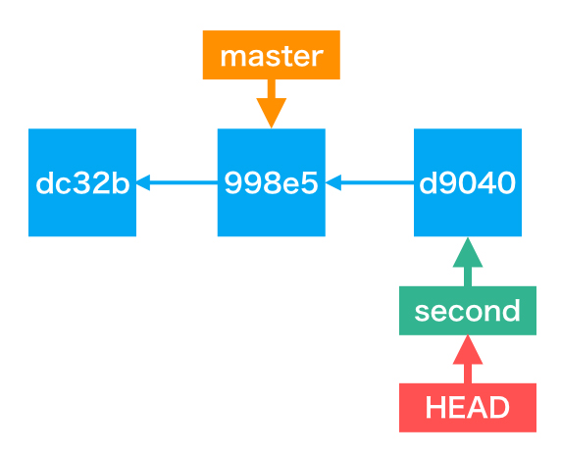
 |  | On branch second |  |  |  |  |  | ← | second ブランチを指している。
 |  | Changes not staged for commit:
 |  | (use "git add <file>..." to update what will be committed)
 |  | (use "git checkout -- <file>..." to discard changes in working directory)

 |  | modified: hello.txt

 |  | no changes added to commit (use "git add" and/or "git commit -a")

 | git add hello.txt |  |  |  |  | ← | ステージへアップ

 | git commit -m "add second hello.txt" |  |  |  |  |  |  |  |  | ← | コミットする

 |  | [second 84b1fab] add second hello.txt
 |  | 1 file changed, 1 insertion(+)

 | git status

 |  | On branch second
 |  | nothing to commit, working tree clean

 | d9040 (HEAD -> second) add second hello.txt
 | 998e5 (master, list) 変更をコミットした
 | dc32b first commit

18 | secondブランチをmasterブランチにマージする。

 | git checkout master |  |  |  |  |  | ← | マージ先のmasterブランチに切り替える。

 |  | Switched to branch 'master'

 | git log --oneline --decorate

 |  | 330526c (HEAD -> master, list) 変更をコミットした |  |  |  |  |  |  |  |  |  |  |  | ← | masterブランチのログが表示されている。
 |  | 6c066f2 first commit |  |  |  |  |  |  |  |  |  |  |  |  | （secondブランチのログは表示されない)

 | cat hello.txt |  |  |  | ← | ファイルの中身を確認すると、secondブランチでコミットした内容が
 |  |  |  |  |  | 反映されていないことがわかる。

 | git merge second

 |  | Updating 330526c..d9040 |  |  |  |  |  |  |  | ← | d9040までのsecondブランチへのコミットをマージした。
 |  | Fast-forward |  |  |  |  |  |  |  | ← | secondブランチのみが先に進んでいるため、早送りマージと表記されている。
 |  | hello.txt | 1 + |  |  |  |  |  |  |  | ← | hello.txtに１つの変更点あり。
 |  | 1 file changed, 1 insertion(+) |  |  |  |  |  |  |  | ← | 全体で、1ファイルに１つの変更があり。

 | git log --oneline --decorate

 |  | 84b1fab (HEAD -> master, second) add second hello.txt |  |  |  |  |  |  |  |  |  |  |  |  |  | ← | second、masterともに同じコミットを指している。
 |  | 330526c (list) 変更をコミットした
 |  | 6c066f2 first commit

 | cat hello.txt |  |  |  |  | ← | secondブランチのコミットで追記した内容が、ファイルの末尾に反映されていることが分かる。

19 | ブランチの削除

 | git branch

 |  | list
 |  | master
 |  | * second |  |  |  | ← | カレントブランチがsecond

 | git branch -d second

 |  | error: Cannot delete branch 'second' checked out at 'C:/Users/NVLCLT13/Documents/nouvelle/Git/hello-git'
 |  |  |  |  |  | ← | secondブランチを削除しようとするとcheckoutされているとエラーになる。

 | git checkout master |  |  |  |  | ← | カレントブランチをmasterに変更

 | git branch

 |  | list
 |  | * master
 |  | second

 | git branch -d second

 |  | Deleted branch second (was 84b1fab).

 | git branch

 |  | list
 |  | * master

20 | コンフリクトが発生したときに行う3ステップ

 | 1 | コンフリクトが発生している箇所を確認して対処する
 | 2 | 「git add」コマンドを実行する
 | 3 | 「git commit」コマンドを実行する

21 | ブランチの作成と作成したブランチへの切り替え

 | git branch

 |  | list
 |  | * master

 | git checkout -b third

 |  | Switched to a new branch 'third'

 | git branch

 |  | list
 |  | master
 |  | * third

22 | コミットメッセージの修正

 | git commit --amend

 |  | エディタが立ち上がる。

23 | 追加・コミット前ファイルの修正の取消

 | git checkout -- hello-5-3.txt

24 | サーバリポジトリをローカルにコピー

25 | ファイルを削除する（履歴も含めて削除する。）

 | git filter-branch --force --index-filter 'git rm --cached --ignore-unmatch Gradle/gradle-3.2.1-bin.zip' --prune-empty --tag-name-filter cat -- --all

 | git filter-branch --force --index-filter 'git rm --cached --ignore-unmatch Android/android-studio-bundle-145.3537739-windows.exe' --prune-empty --tag-name-filter cat -- --all

 | git commit --amend -CHEAD
 | git push origin master

26 | ローカルのブランチをサーバーのブランチに紐づけをする。

 | git branch --set-upstream-to=origin/develop develop

フロー
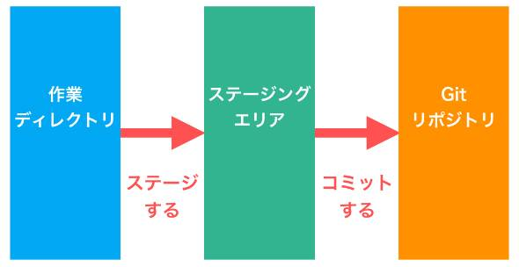

１．Gitリポジトリ（Git Repository）

 | ・ファイルのスナップショットなどを保存する領域
 | ・実態は「作業ディレクトリ」の中の「.gitディレクトリ」

２．作業ディレクトリ（Working Directory）

 | ・ファイルの編集作業を行うディレクトリ
 | ・Gitを使ったバージョン管理では、作業ディレクトリ内のファイルの変更履歴を保存していく

３．ステージングエリア（Staging Area）

 | ・「作業ディレクトリ」と「Gitリポジトリ」の中間に存在する領域。「インデックス」と呼ばれることもある
 | ・コミットする準備ができたファイルはここに追加する

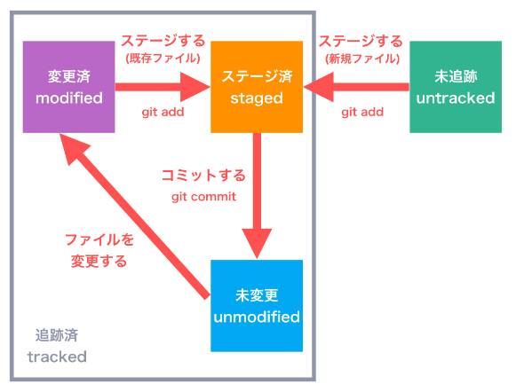

 | １．追跡済み（tracked）：Gitが変更を追跡しているファイル

 |  | １．未変更（unmodified）
 |  |  | ・スナップショットがリポジトリに保存されているファイル

 |  | ２．変更済み（modified）
 |  |  | ・Gitが変更を追跡しているが、変更がリポジトリに保存されていないファイル

 |  | ３．ステージ済み（staged）
 |  |  | ・ステージングエリアに追加され、次回コミットの対象となっているファイル

 | ２．未追跡（untracked）：Gitが変更を追跡していないファイル

